상품제안서
유로3색 베이직3링볼펜+델타형광펜세트 | 상품코드: S03025

 |  |  |  |  |  |  | 02-713-8555 | www.synergygift.co.kr
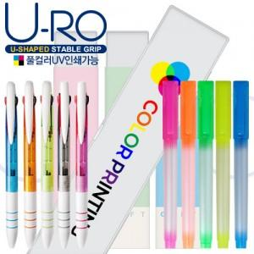

【상세/제작정보】

【인쇄/포장옵션】 | 실크 / 포장불가능

【공급단가】 | 수량 | 500~ | 1,000~ | 2,000~ | 3,000~ | 5,000~
*VAT별도 | 단가 | 650원 | 630원 | 610원 | 580원 | 570원

【상품 URL】 | https://www.synergygift.co.kr:443/src/goods_detail.php?gdno=7080

